ログイン
外部設計書 |  |  |  |  | 画面名 |  | ログインページ |  |  |  | 作成者 |  | 尾辻晴 |  |  |  | 更新者
 |  |  |  |  | システム名 |  | 推しによるリスト管理（推リス🐿） |  |  |  | 作成日 |  | 2022-06-08 |  |  |  | 更新日
 |  |  |  |  | 備考

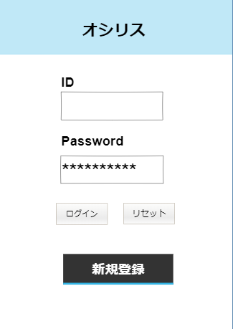
 | 画面設計
１

２

３

４

５

 | 機能設計

 |  | ログインするページ

 |  | 「１ タイトル」

 |  | 「２ IDのテキストボックス」 ユーザマスタテーブルと照合するユーザIDを記述するボックス。 |  |  |  |  |  |  |  |  |  | ネーム属性 ＝ ID

 |  | 「３ Passwordのテキストボックス」 記入されたPasswordをユーザマスタテーブルと照合する。 |  |  |  |  |  |  |  |  |  | ネーム属性 ＝ PW

 |  | 「４ ログインボタン・リセットボタン」 ログインボタンを押すと記入されたデータがユーザマスタと照合される。 |  |  |  |  |  |  |  |  |  |  |  |  | ネーム属性 ＝ login
 |  |  |  |  |  | リセットボタンを押すとテキストボックス内を空にする。 |  |  |  |  |  |  |  |  | ネーム属性 ＝ reset

 |  | 「５ 新規登録ボタン」 クリックすると新規登録画面へフォワードされる。

 | 項目定義書

 | No |  | 物理名 | 論理名 |  | 画面型 |  | データ型 | min | max | DBテーブル |  |  | DBカラム |  | 備考

新規登録
外部設計書 |  |  |  |  | 画面名 |  | 新規登録ページ |  |  |  | 作成者 | 尾辻晴 |  |  |  | 更新者
 |  |  |  |  | システム名 |  | 推しによるリスト管理（推リス🐿） |  |  |  | 作成日 | 2022-06-08 |  |  |  | 更新日
 |  |  |  |  | 備考

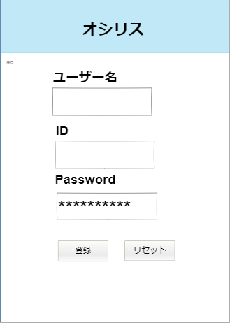
 | 画面設計

１

２

３

４

５

 | 機能設計

 |  | 新規でユーザー登録するページ

 |  | 「１ 戻る」 ログイン画面に戻る。

 |  | 「２ 新規ユーザー名のテキストボックス」 新しく登録するユーザー名を記述するボックス。 |  |  |  |  |  |  |  |  |  |  | ネーム属性 ＝ User

 |  | 「３ 新規ユーザーIDのテキストボックス」 新しく登録するユーザーIDを記述するボックス。 |  |  |  |  |  |  |  |  |  |  | ネーム属性 ＝ New_ID

 |  | 「４ 新規Passwordのテキストボックス」 新しく登録するPasswordを記述するボックス。 |  |  |  |  |  |  |  |  |  |  | ネーム属性 ＝ New_Password

 |  | 「５ ログインボタン・リセットボタン」 登録ボタンを押すと記入されたデータがユーザマスタと登録される。 |  |  |  |  |  |  |  |  |  |  |  |  | ネーム属性 ＝ New_Regist
 |  |  |  |  |  |  | リセットボタンを押すとテキストボックス内を空にする。

 | 項目定義書

 | No |  | 物理名 | 論理名 |  | 画面型 |  | データ型 | min | max | DBテーブル |  |  | DBカラム | 備考

予定生成
外部設計書 |  |  |  |  |  | 画面名 |  |  | 予定編集ページ |  |  |  |  | 作成者 | 尾辻晴 |  |  | 更新者
 |  |  |  |  |  | システム名 |  |  | 推しによるリスト管理（推リス🐿） |  |  |  |  | 作成日 | 2022-06-08 |  |  | 更新日
 |  |  |  |  |  | 備考

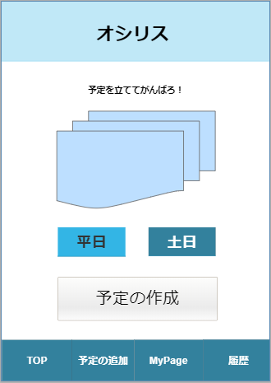
 | 画面設計 |  |  |  |  |  |  | 推リス

写真
写真
写真

１

２

平日
休日

３
予定を生成

４
５
６
７

 |  |  |  |  |  |  |  | リスト |  |  | 予定追加 |  | マイページ |  | 過去のリスト

 | 機能設計

 |  | ログイン日時を取得し、リストトランザクションテーブルにその日の予定が作成されていなければ「予定生成ページ」に遷移する。

 |  | 「１ 写真」 |  | 推しの写真

 |  | 「２ 平日・休日選択」 |  |  | 取得した日時を基に、どちらかはあらかじめ選択された状態。祝日や有休時には自分で選択を変える。

 |  | 「３ 予定の作成」 |  |  | イベントマスタテーブルからランダムに６つイベントを取得し、リストトランザクションテーブルに格納する。 |  |  |  |  |  |  |  |  |  |  |  |  |  | ネーム属性=Create
 |  |  |  |  | →「仕事」「家事」「インドア」「アウトドア」のイベントから平日は２：２：１：１で選択。休日なら

 |  | 「４ メニューバー、予定の追加」 クリックすると予定編集ページへ

 |  | 「５ メニューバー、MyPage」 クリックするとマイページへ

 |  | 「６ メニューバー、履歴」 クリックすると履歴ページへ

 | 項目定義書

 | No |  | 物理名 |  | 論理名 |  | 画面型 |  |  | データ型 |  | min | max | DBテーブル |  | DBカラム | 備考

リストtop
外部設計書 |  |  |  |  |  | 画面名 |  |  |  |  |  | 作成者 | 尾辻晴 |  |  | 更新者
 |  |  |  |  |  | システム名 |  | 推しによるリスト管理（推リス🐿） |  |  |  | 作成日 | 2022-06-08 |  |  | 更新日
 |  |  |  |  |  | 備考

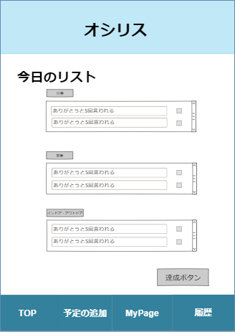
 | 画面設計

１

２

３

 | 機能設計

 |  | 実際に設定された６つのイベントが表示されるページ。基本的にはTopページ。

 |  | 「１ リスト項目」 その日のイベントリストがイベントタイプごとに表示される。クリアしたものにはチェックをつける。

 |  | 「２ 達成ボタン」 一日が終わる時の成果をリストトランザクションテーブルに送信する。一日の終了。 |  |  |  |  |  |  |  |  |  |  |  | ネーム属性 ＝ Result
 |  |  |  | →報奨画面に遷移する。

 |  | 「３ メニューバー、TOP」 クリックするとリストTOPページへ

 |  | １の属性 |  |  | ネーム属性 ＝ List1
 |  |  |  |  | ネーム属性 ＝ List2
 |  |  |  |  | ネーム属性 ＝ List3
 |  |  |  |  | ネーム属性 ＝ List4
 |  |  |  |  | ネーム属性 ＝ List5
 |  |  |  |  | ネーム属性 ＝ List6

 | 項目定義書

 | No |  | 物理名 | 論理名 |  |  | 画面型 |  | データ型 | min | max | DBテーブル |  | DBカラム | 備考

履歴ページ
外部設計書 |  |  |  |  | 画面名 |  | 履歴 |  |  |  | 作成者 | 尾辻晴 |  |  | 更新者
 |  |  |  |  | システム名 |  | 推しによるリスト管理（推リス🐿） |  |  |  | 作成日 | 2022-06-08 |  |  | 更新日
 |  |  |  |  | 備考

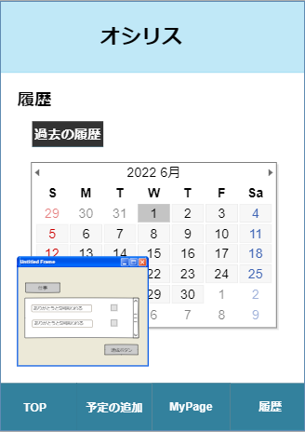
 | 画面設計

 | 日付を選択したときに予定をモーダルウインドウで出したい

１

２

 | 機能設計

 |  | カレンダー形式で過去のリストをチェックできる

 |  | 「１ カレンダー」 リストを達成できた日にスタンプを表示する。クリックした日のリストがモーダルウィンドウで表示される。

 |  | 「２ モーダルウィンドウ」 クリックした日のリストが表示され、達成できたかどうかを編集することができる。
 |  |  |  |  | →後日編集し、達成に変更した場合は獲得ポイント減少。

 |  |  |  |  | ネーム属性 ＝ Old_List1
 |  |  |  |  | ネーム属性 ＝ Old_List2
 |  |  |  |  | ネーム属性 ＝ Old_List3
 |  |  |  |  | ネーム属性 ＝ Old_List4
 |  |  |  |  | ネーム属性 ＝ Old_List5
 |  |  |  |  | ネーム属性 ＝ Old_List6

 |  |  | 完了ボタン |  | ネーム属性 ＝ Old_Result

 | 項目定義書

 | No |  | 物理名 | 論理名 |  | 画面型 |  | データ型 | min | max | DBテーブル |  | DBカラム | 備考

予定編集
外部設計書 |  |  |  |  | 画面名 |  | 予定管理画面 |  |  |  |  | 作成者 | 尾辻晴 |  |  | 更新者
 |  |  |  |  | システム名 |  | 推しによるリスト管理（推リス🐿） |  |  |  |  | 作成日 | 2022-06-08 |  |  | 更新日
 |  |  |  |  | 備考

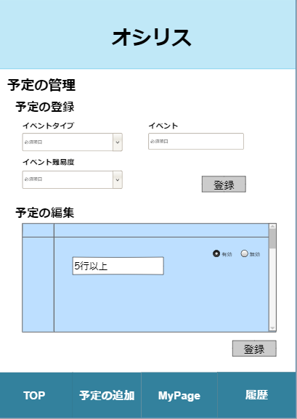
 | 画面設計

1
2

3
4

5

6

 | 機能設計
 |  |  | 予定の編集が行える画面 予定の登録、予定がリストに出てくるかどうかを設定する、有効/無効と削除（非表示）の操作を行うことができる。

 |  |  | 「１ イベントタイプ指定コンボボックス」 イベントタイプを「仕事」「家事」「インドア」「アウトドア」から選択する。 |  |  |  |  |  |  |  |  |  |  |  |  |  | ネーム属性 ＝ Type

 |  |  | 「２ イベントテキストボックス」 追加したいイベントの内容を記入する。 |  |  |  |  |  |  |  |  |  |  |  |  |  | ネーム属性 ＝ Event

 |  |  | 「３ イベント難易度コンボボックス」 イベントの難易度を「かんたん」「普通」「難しい」から選択する。 |  |  |  |  |  |  |  |  |  |  |  |  |  | ネーム属性 ＝ Level

 |  |  | 「４ イベント登録ボタン」 上気した内容を登録する。イベントマスタへ送信 |  |  |  |  |  |  |  |  |  |  |  |  |  | ネーム属性 ＝ Event_Regist

 |  |  | 「５ 登録されているイベントの一覧表示、有効/無効/削除」 登録されているイベントをすべて表示する。
 |  |  |  |  |  |  |  |  | 削除ボタンを押すと非表示となる。（非表示となるだけで削除はされない）
 |  |  |  |  |  |  |  |  | 有効/無効のラジオボタンを押し、有効無効設定を変更 |  |  |  |  |  |  | ネーム属性 ＝ Switch

 |  |  | 「６ 登録ボタン」 有効無効のラジオの結果を登録する。 |  |  |  |  |  |  |  | ネーム属性 ＝ Event_Update

 | 項目定義書

 | No | 物理名 |  | 論理名 |  | 画面型 |  | データ型 | min | max |  | DBテーブル |  | DBカラム | 備考

マイページ
外部設計書 |  |  |  |  | 画面名 |  |  | マイページ画面 |  |  |  |  | 作成者 | 尾辻晴 |  |  | 更新者
 |  |  |  |  | システム名 |  |  | 推しによるリスト管理（推リス🐿） |  |  |  |  | 作成日 | 2022-06-08 |  |  | 更新日
 |  |  |  |  | 備考 |  |  | <>

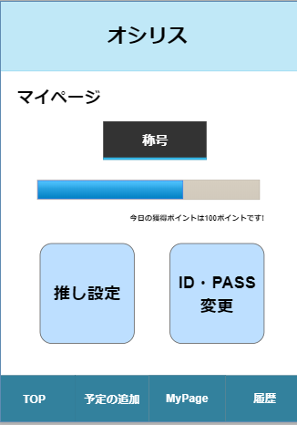
 | 画面設計 |  |  |  |  |  | 推リス

マイページ

称号
１

２
 |  |  |  |  |  |  |  |  |  | ポイント

推し設定
３

４
５

ID・PASS変更

 |  |  |  |  |  |  | リスト |  |  | 予定追加 |  | マイページ |  | 過去のリスト

 | 機能設計

 |  | マイページ 報奨（称号とポイント）の獲得状況や、推し設定とアイコン、ユーザー名、Passwordの設定ページへのボタンが設置されておる。

 |  | 「１ 称号」 現在の自分の称号が表示されている。ポイントに応じて称号は変化する。

 |  | 「２ ポイントメーター」 自分の現在の獲得ポイントがメーターで確認できる。

 |  | 「３ 獲得ポイント」 自分の現在の獲得ポイントが文字で表示される。

 |  | 「４ 推し設定ページへのボタン」 クリックすると推し設定へのページへ遷移する。

 |  | 「５ ユーザー設定ページへのボタン」 クリックするとアイコン、ユーザー名、Passwordが設定できるユーザー設定ページへ遷移する。

 | 項目定義書

 | No |  | 物理名 | 論理名 |  | 画面型 |  |  | データ型 |  | min | max | DBテーブル |  | DBカラム | 備考

推し
外部設計書 |  |  |  | 画面名 |  | 推し設定画面 |  |  |  | 作成者 | 尾辻晴 |  |  | 更新者
 |  |  |  | システム名 |  | 推しによるリスト管理（推リス🐿） |  |  |  | 作成日 | 2022-06-08 |  |  | 更新日
 |  |  |  | 備考

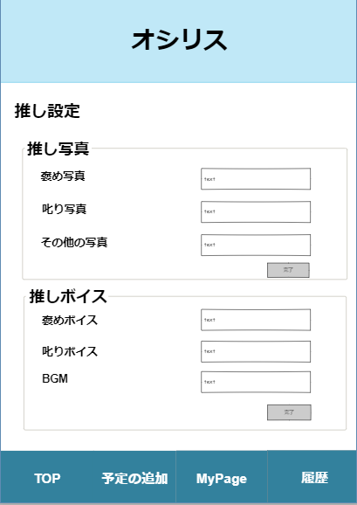
 | 画面設計

１

２

３

４

５

６

７
８

 | 機能設計

 |  | 自分の推しに関する設定ができるページ。 推しの写真と推しのボイス。

 |  | 「１ 推しの褒め写真設定ボックス」 一日の目標を達成した際に表示される写真をアップロードできる。 |  |  |  |  |  |  |  |  |  |  | ネーム属性 ＝ Good_Image

 |  | 「２ 推しの叱り写真設定ボックス」 一日の目標が達成できなかった際に表示される写真をアップロードできる。 |  |  |  |  |  |  |  |  |  |  | ネーム属性 ＝ Bad_Image

 |  | 「３ その他の写真設定ボックス」 背景等に使用できる写真をアップロードできる。 |  |  |  |  |  |  |  |  |  |  | ネーム属性 ＝ Other_Image

 |  | 「４ 推しの画像設定完了ボタン」 上記されたの項目を登録する。 |  |  |  |  |  |  |  |  |  |  | ネーム属性 ＝ Image_Regist

 |  | 「５ 推しの褒めボイス設定ボックス」 一日の目標を達成した際に再生される音声をアップロードできる。 |  |  |  |  |  |  |  |  |  |  | ネーム属性 ＝ Good_Voice

 |  | 「６ 推しの叱りボイス設定ボックス」 一日の目標を達成した際に再生される音声をアップロードできる。 |  |  |  |  |  |  |  |  |  |  | ネーム属性 ＝ Bad_Voice

 |  | 「７ その他のボイス設定ボックス」 再生される音声をアップロードできる。BGM的なね |  |  |  |  |  |  |  |  |  |  | ネーム属性 ＝ Other_Voice

 |  | 「８ 推しのボイス設定完了ボタン」 上記された項目を登録する。 |  |  |  |  |  |  |  |  |  |  | ネーム属性 ＝ Voice_Regist

 | 項目定義書

 | No | 物理名 | 論理名 |  | 画面型 |  | データ型 | min | max | DBテーブル |  | DBカラム | 備考

ユーザ設定
外部設計書 |  |  |  | 画面名 |  | ユーザー設定画面 |  |  |  | 作成者 | 尾辻晴 |  |  | 更新者
 |  |  |  | システム名 |  | 推しによるリスト管理（推リス🐿） |  |  |  | 作成日 | 2022-06-08 |  |  | 更新日
 |  |  |  | 備考

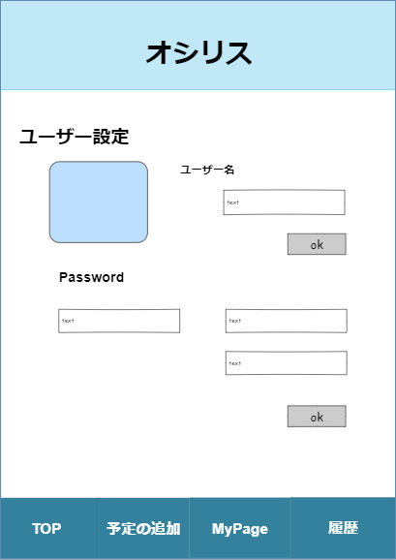
 | 画面設計

１
２

３

４
５

６

７

 | 機能設計

 |  | ユーザーの各種設定（アイコン、ユーザー名、Password）ができるページ

 |  | 「１ アイコン」 自分のアイコンの画像が表示される。クリックすると画像の変更（アップロード）画像の削除ができる。 |  |  |  |  |  |  |  |  |  |  |  |  | ネーム属性 ＝ Icon

 |  | 「２ ユーザー名テキストボックス」 変更後のユーザー名を記入するテキストボックス。未記入時にはplaceholderで現在のユーザー名を表示。
 |  |  |  |  |  |  |  |  |  |  |  |  |  |  | ネーム属性 ＝ UserName
 |  | 「３ ユーザー名登録ボタン」 クリックされると２のテキストボックスに記入されたユーザ名に変更する。ユーザマスタテーブルへ

 |  | 「４ Passwordテキストボックス」 現在のPasswordを記入するテキストボックス。 |  |  |  |  |  |  |  |  |  | ネーム属性 ＝ Password

 |  | 「５ Password変更テキストボックス」 変更するPasswordを記入するテキストボックス。 |  |  |  |  |  |  |  |  |  | ネーム属性 ＝ Change_Password

 |  | 「６ 変更Password確認テキストボックス」 変更するPasswordをもう一度確認のために記入するテキストボックス。 |  |  |  |  |  |  |  |  |  |  |  | ネーム属性 ＝ Check_Password

 |  | 「７ Password変更登録ボタン」 クリックすると５、６に記入されたPasswordに変更する。ユーザマスタテーブルへ |  |  |  |  |  |  |  |  |  |  |  | ネーム属性 ＝ Password_Regist

 | 項目定義書

 | No | 物理名 | 論理名 |  | 画面型 |  | データ型 | min | max | DBテーブル |  | DBカラム | 備考

報奨画面
外部設計書 |  |  |  | 画面名 |  |  | 達成結果画面 |  |  |  | 作成者 | 尾辻晴 |  |  | 更新者
 |  |  |  | システム名 |  |  | 推しによるリスト管理（推リス🐿） |  |  |  | 作成日 | 2022-06-08 |  |  | 更新日
 |  |  |  | 備考

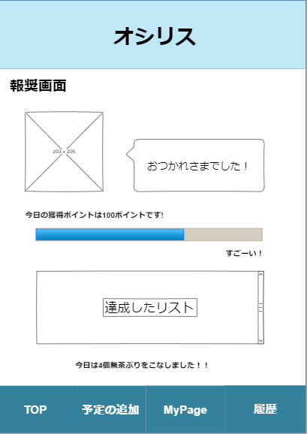
 | 画面設計

１
２

３

４
５

６

７

 | 機能設計

 |  | 報奨画面。 リスト（一日の目標）や、推し、獲得ポイントの結果が見える画面。

 |  | 「１ 推し写真の表示」 リストの達成度合いに応じて、褒め写真か叱り写真を表示。

 |  | 「２ 推しからのコメント」 推しからのありがたいお言葉を表示。

 |  | 「３ 獲得ポイントの表示」 その日のクリアしたイベントに応じて獲得したポイントをテキストで表示。

 |  | 「４ 獲得ポイントのメーター表示」 マイページに表示されているメーターに、その日獲得したポイント足されたメーターを表示。
 |  |  |  |  |  | →その後、マイページのメーターも書き換わる。

 |  | 「５ 獲得ポイントへのコメント」 獲得したポイントに応じてコメントを表示。

 |  | 「６ リストの結果表示」 リストを表示し、達成・未達成を表示する。

 |  | 「７ リストの達成数表示」 リストのイベントを何項目達成できたかをテキストで表示。

 | 項目定義書

 | No | 物理名 | 論理名 |  | 画面型 |  |  | データ型 | min | max | DBテーブル |  | DBカラム | 備考

